方法
数据描述性分析：商品价格数据分组分析
【任务要求】
了解店铺中最低产品价格和最高产品价格
通过函数和数据透视表，了解客户的喜好价格区间，并对以后的产品价格提出建议

【知识要点】
频数与频数分析法：频数也叫次数，是变量值出现在某个类别或区间中的次数，与频数相关的百分比数值是频率，频率是对象出现的次数与总次数的比值。
分组分析法：分组分析法是根据分析对象的特征，按照一定的指标，将对象划分为不同类别进行分析的方法，这种分析方法能够揭示分析对象内在的联系和规律。

【重要技能点】
vlookup函数的使用
利用数据透视表进行统计
第一步：排序，了解店铺中最低产品价格和最高产品价格
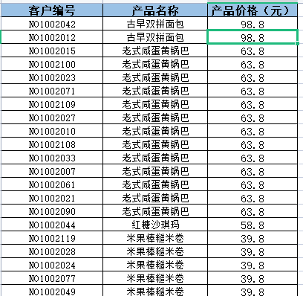
 | 选中产品价格任意数据，点击排序，排序时注意选择扩展其他区域

第二步：设置分组以及分组下限，为vlookup函数模糊匹配做好分组
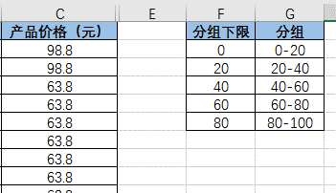
1、按照题意添加【分组】和【分组下限】；【分组】依次为0-20,20-40,40-60，60-80,80-100，【分组下限】为本分组最小值；

第三步：使用vlookup函数进行分组
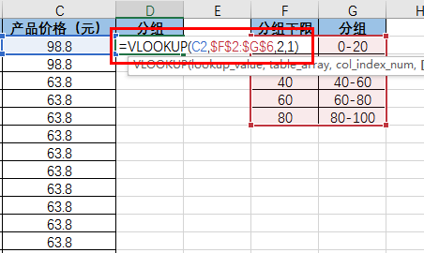
2、利用vlookup函数对产品价格进行分组，注意对分组范围使用【绝对引用】；之后进行下拉，计算出所有价格的分组；

 | 函数加油站：vlookup函数 vlookup函数是一种查找函数，其语法是： 1、要查找的值，也被称为查阅值； 2、查阅值所在的区域。请记住，查阅值应始终位于所在区域的第一列，这样公式才能正常工作； 3、区域中包含返回值的列。

第四步：插入透视表，利用透视表快速分类汇总
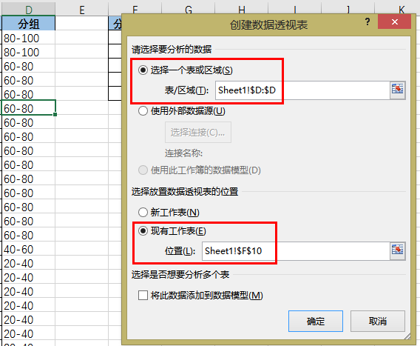
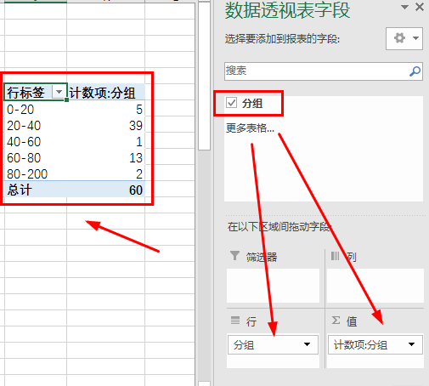
3、插入【数据透视表】，【表/区域】选择【分组】一列，输出在表格【空白】处；最后在【数据透视表字段】中将【分组】分别拉入【行】和【值】，得到如图所示表格；

第五步：设置值字段【值显示方式】
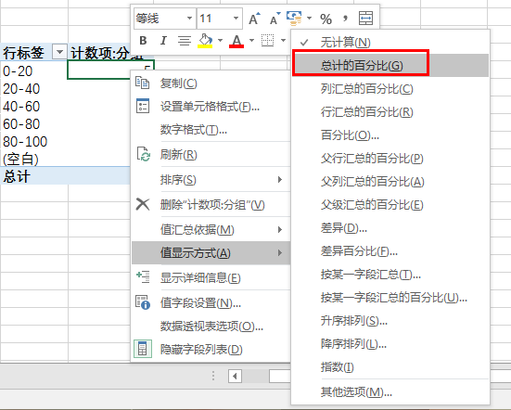
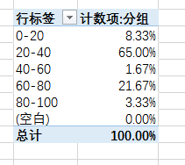

4、右击数值，选择【值显示方式】--【总计的百分比】，确认得到下图所示最终表格。

【分析结论】
产品最低价是6.9，最高价则是98.8；
通过数据对比分析可知客户的价格喜好区间在20-40元之间，那么之后产品的定价可以选择在20-40这个区间。

